Лист1
 | Рецептуры масел Sirca

 |  |  |  | 100
№ п/п | Цвет | Компонент | Рецептура | Вес, гр | Цвет
1 | Белый | IR1755 | 100 | 100 | 
2 | Белёный дуб | IR1753 | 100 | 90.91 | 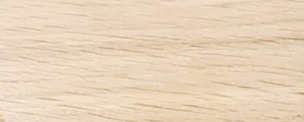
 | Белёный дуб | CIM230 | 10 | 9.09
3 | Песочный | IR1753 | 100 | 90.50
 | Песочный | CIM102 | 3.5 | 3.17
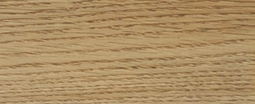
 | Песочный | CIM230 | 7 | 6.33
4 | Дымчатый | IR1753 | 100 | 89.69
 | Дымчатый | CIM246 | 0.9 | 0.81
 | Дымчатый | CIM230 | 10.6 | 9.51
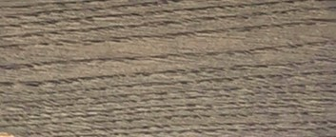
5 | Серый | IR1755 | 100 | 90.91
 | Серый | FBU09 | 10 | 9.09
6 | Венге | IR1753 | 100 | 90.91 | 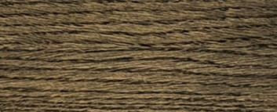
 | Венге | CIM246 | 10 | 9.09
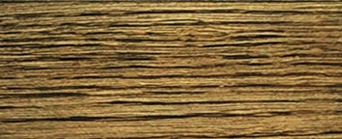
7 | Дуб античный | IR1753 | 100 | 95.24
 | Дуб античный | FBU09 | 4.3 | 4.10
 | Дуб античный | FBU05 | 0.7 | 0.67
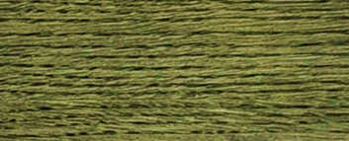
8 | Сине-зелёный | IR1753 | 100 | 90.91
 | Сине-зелёный | FBU09 | 2.1 | 1.91
 | Сине-зелёный | FBU05 | 2.9 | 2.64
 | Сине-зелёный | FBU02 | 5 | 4.55
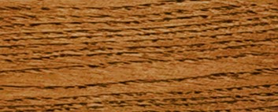
9 | Ироко | IR1753 | 100 | 84.93
 | Ироко | CIM243 | 10 | 8.49
 | Ироко | CIM246 | 7.74 | 6.57
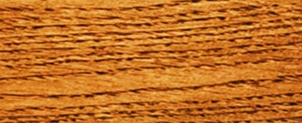
10 | Орех | IR1753 | 100 | 90.91
 | Орех | CIM102 | 10 | 9.09

11 | Рустикальный | IR1753 | 100 | 84.96
 | Рустикальный | CIM246 | 7.5 | 6.37
 | Рустикальный | CIM255 | 10.2 | 8.67

12 | Тисс | IR1753 | 100 | 93.02
 | Тисс | FBU01 | 5 | 4.65
 | Тисс | FBU04 | 2.5 | 2.33
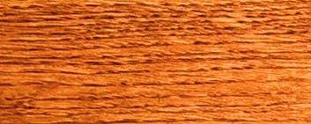
13 | Рябина | IR1753 | 100 | 89.05
 | Рябина | CIM243 | 10.7 | 9.53
 | Рябина | CIM246 | 1.6 | 1.42

14 | Каштан | IR1753 | 100 | 85.11
 | Каштан | CIM243 | 15 | 12.77
 | Каштан | CIM246 | 2.5 | 2.13
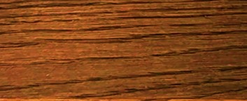
15 | Мербау | IR1753 | 100 | 83.68
 | Мербау | FBU01 | 1.65 | 1.38
 | Мербау | FBU03 | 5.4 | 4.52
 | Мербау | CIM243 | 4.25 | 3.56
 | Мербау | CIM255 | 2.65 | 2.22
 | Мербау | CIM246 | 5.55 | 4.64
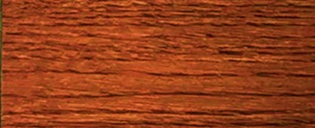
16 | Махагон | IR1753 | 100 | 80.10
 | Махагон | FBU01 | 1.15 | 0.92
 | Махагон | FBU03 | 11.05 | 8.85
 | Махагон | CIM243 | 4.6 | 3.68
 | Махагон | CIM255 | 2.55 | 2.04
 | Махагон | CIM246 | 5.5 | 4.41
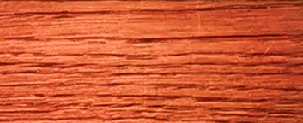
17 | Розовое дерево | IR1753 | 100 | 89.69
 | Розовое дерево | FBU04 | 7.5 | 6.73
 | Розовое дерево | FBU13 | 2.6 | 2.33
 | Розовое дерево | FBU09 | 1.4 | 1.26
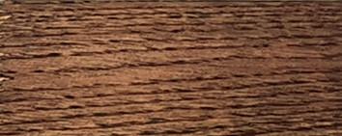
18 | Эбен | IR1753 | 100 | 90.91
 | Эбен | FBU13 | 4 | 3.64
 | Эбен | FBU09 | 6 | 5.45

